Casos de prueba
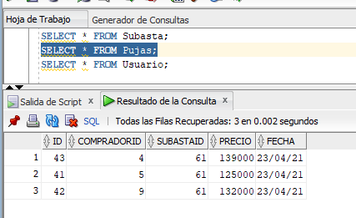
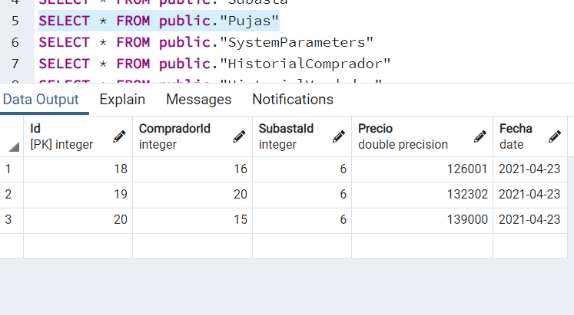
INSTRUCCIONES:
 | Realizar las siguientes operaciones en el orden dado
 | Al finalizar anotar en Resultado si las acciones fueron ejecutadas correctamente (OK) , o si hubo inconvenientes.
 | Incluir además, aquí o en otro archivo el resultado de correr las consultas indicadas en Verificación. Si es en otro archivo identificar las salidas mostradas por medio de "Caso x:".

Si hay problemas con la aplicación, pero la funcionalidad existe en los procedimientos de la base de datos, mostrarlo. (Para esta tarea, la funcionalidad en la base de datos es prioritaria a la aplicación.)
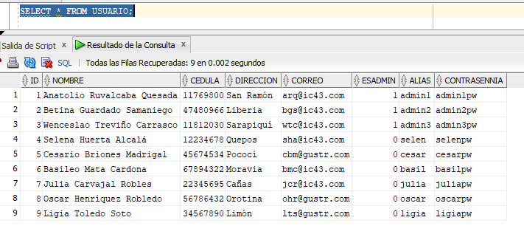
Caso | Acciones | Resultado Oracle | Resultado PostgreSQL | Verificación
0 | Incluir directamente en la base de datos primer administrador: admin1
 |  |  |  |  | A
1 | Entrar al sistema como admin1/admin1pw | OK | OK
 | Crear nuevo administrador admin2/admin2pw
 | Salir

3 | Entrar al sistema como admin2/admin2pw (si no puede, usar usar admin1) | OK | OK
 | Crear participante selen/selenpw
 | Crear participante cesar/cesarpw
 | Crear participante basil/basilpw
 | Crear participante pjulia/pjuliapw
 | Salir

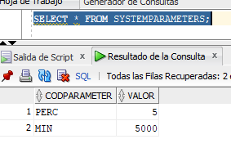
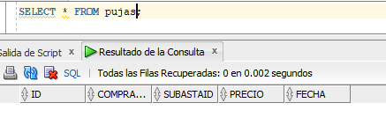
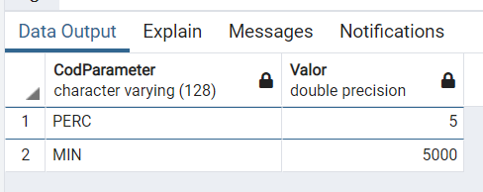
4 | Entrar al sistema como admin2/admin2pw | OK | OK | Al finalizar usar consultas para: a) mostrar todos los usuarios y su información b) mostrar los parámetros del sistema c) mostrar todas las subastas d) mostrar todas las pujas
 | Crear nuevo administrador admin3/admin3pw
 | Crear participante oscar/oscarpw
 | Crear participante ligia/ligiapw
 | Salir

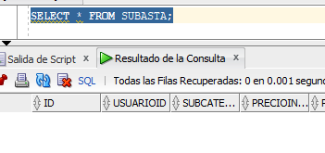
5 | Entrar al sistema como basil/basilpw | OK | OK
 | Iniciar subasta: Instrumentos y equipos musicales > Guitarra, Fender Squier Estándar, C120.000, 15 minutos
 | Salir

6 | Entrar al sistema como cesar/cesarpw | OK | OK
 | Listar subastas (Instrumentos y equipos musicales > Guitarra) - debe aparecer subasta guitarra
 | Pujar C 125.000 para guitarra
 | Salir

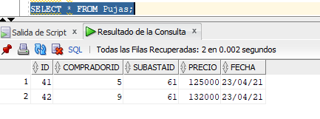
7 | Entrar al sistema como ligia/ligiapw | No deja pujar 130000 porque la formula se va por el porcentaje, y eso es más de 5000 así que se inserta un poco más | No deja pujar 130000 porque la formula se va por el porcentaje, y eso es más de 5000 así que se inserta un poco más | Al finalizar usar consultas para: a) mostrar todas las subastas b) mostrar todas las pujas
 | Listar subastas (Instrumentos y equipos musicales > Guitarra) - debe aparecer subasta guitarra
 | Pujar C125001 para guitarra - RECHAZAR POR SER PEQUEÑO EL INCREMENTO
 | Pujar C130000 para guitarra
 | Listar historial pujas subasta (id subasta guitarra) - deben aparecer pujas C130000 y C125000
 | Iniciar subasta: Artículos deportivos > Deportes acuáticos, Jacket GAV MARES, C 167.000, 5 min
 | Listar subastas (Artículos deportivos > Deportes acuáticos) - debe aparecer jacket
 | Salir

8 | Entrar al sistema como oscar/oscarpw | OK | OK
 | Listar subastas (Artículos deportivos > Deportes acuáticos) - debe aparecer jacket
 | Esperar a que pase el tiempo de jacket y pujar C200.000 - RECHAZAR POR HABER PASADO LOS 5 MIN
 | Salir

9 | Entrar al sistema como ligia/ligiapw | OK | OK
 | INICIAR nueva subasta: Artículos deportivos > Deportes acuáticos, Jacket GAV MARES, C 125.000, 10 min
 | Salir

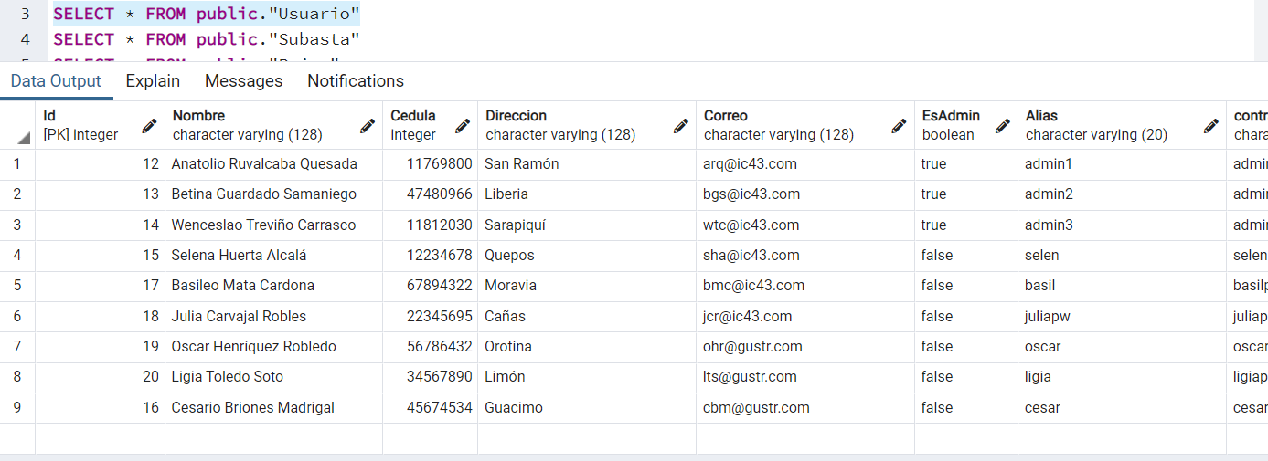
11 | Entrar al sistema como admin2/admin2pw | No se implementó editar telefonos pero se pudo modificar el usuario | No se implementó editar telefonos pero se pudo modificar el usuario
 | Modificar pcesar/pcesarpw - nueva dirección: Guacimo
 | Modificar pselen/pselenpw - agregar teléfonos adicionales
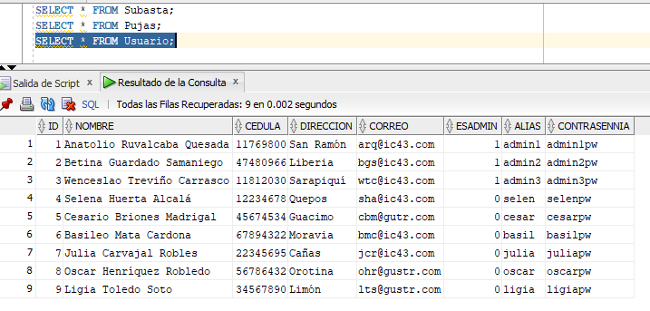
 | Salir

12 | Entrar al sistema como selen/selenpw | OK | OK | Al finalizar usar consultas para: a) mostrar todos los usuarios y su información b) mostrar todas las subastas c) mostrar todas las pujas
 | Listar subastas - debe aparecer subasta guitarra y jacket
 | Listar pujas subasta de guitarra
 | Pujar C134000 para guitarra - RECHAZAR POR SER PEQUEÑO EL INCREMENTO
 | Pujar C137000 para guitarra
 | Salir

13 | Entrar al sistema como julia/juliapw - Esperar a que se completen subastas | OK | OK
 | Listar historial de subastas de pbasil
 | Listar historial de pujas ganadoras de pselen
 | Salir

